Sheet1
常州市天润科技大厦2层办公室家具采购及安装项目清单报价单
序号 | 项目 | 数量 | 单位 | 尺寸 | 材料 | 参考图例 | 单价 | 总价
1 | 开放工位办公桌2 | 6 | 张 | 1600*600*750mm | 环保免漆板材，桌面插排，侧边带锁抽屉柜，后置机箱空间，烤漆金属桌腿，桌面彩色挡板
2 | 开放工位办公椅2 | 6 | 张 | 650*440*1070mm | 透气棉坐垫，静音pu轮，尼龙椅腿，网布靠背
3 | 开放工位办公桌3 | 12 | 张 | 1600*600*750mm | 环保免漆板材，桌面插排，侧边带锁抽屉柜，后置机箱空间，烤漆金属桌腿，桌面彩色挡板 | 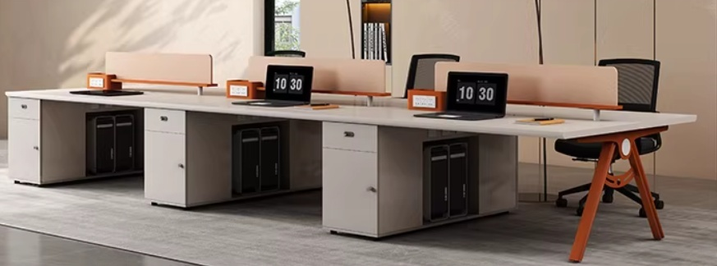
4 | 开放工位办公椅3 | 12 | 张 | 650*440*1070mm | 透气棉坐垫，静音pu轮，尼龙椅腿，网布靠背
5 | 小办公室办公椅1 | 4 | 张 | 650*440*1070mm | 透气棉坐垫，静音pu轮，尼龙椅腿，网布靠背 | 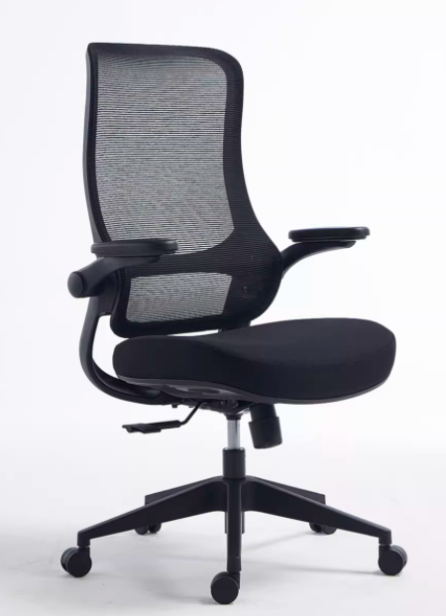
6 | 小办公室办公椅2 | 8 | 张 | 450*520*830mm | 透气棉坐垫，尼龙椅腿，网布靠背 | 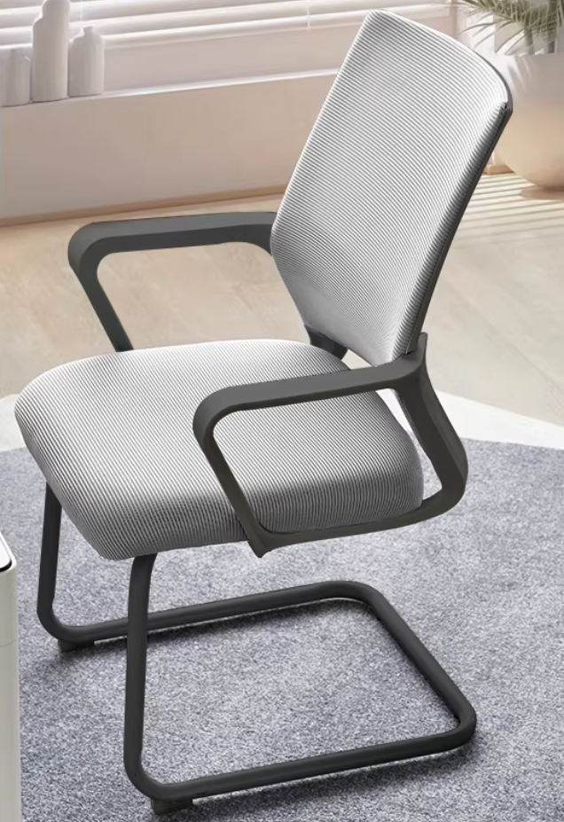
7 | 高吧台 | 1 | 张 | 3600*900*1000mm | 环保免漆板材（不带水槽） | 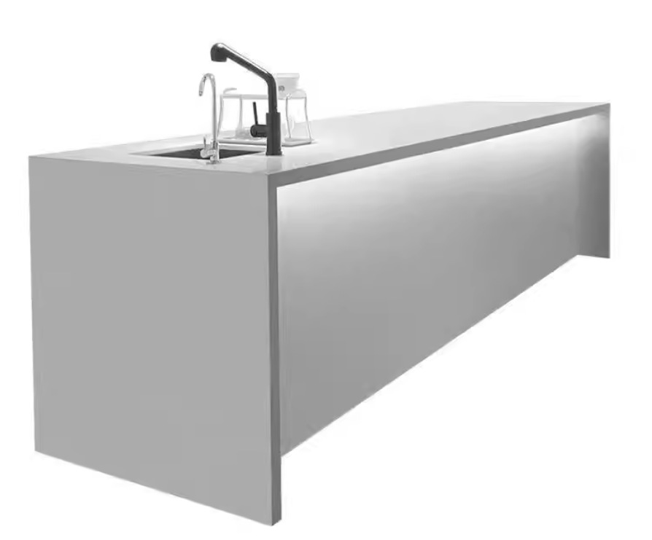
8 | 吧椅 | 8 | 张 | 410*410*920mm | 麻布坐垫面料，高弹海绵，碳素钢管材，静音喷涂 | 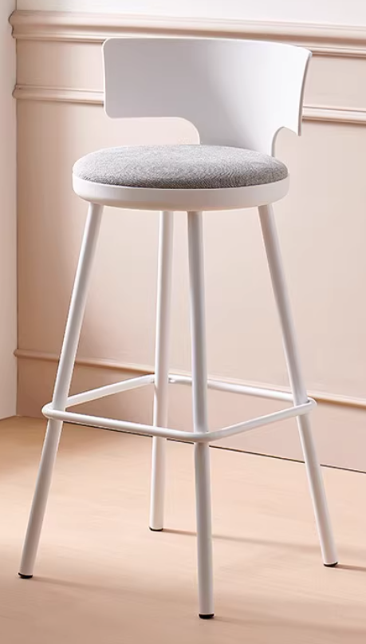
9 | 大会议室会议桌 | 1 | 张 | 4000*1600*750mm | 双层免漆板材台面，烤漆钢架桌腿，防滑脚垫 | 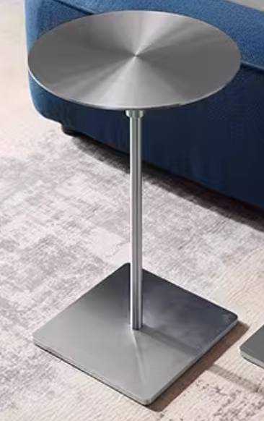 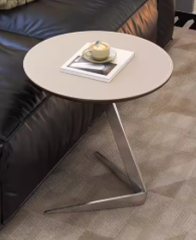 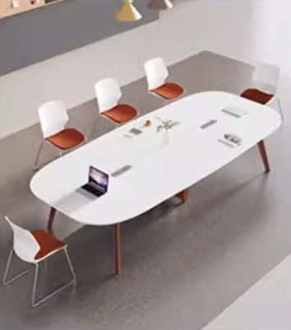
10 | 小会议室会议桌 | 1 | 张 | 2200*1200*750mm | 双层免漆板材台面，烤漆钢架桌腿，防滑脚垫 | 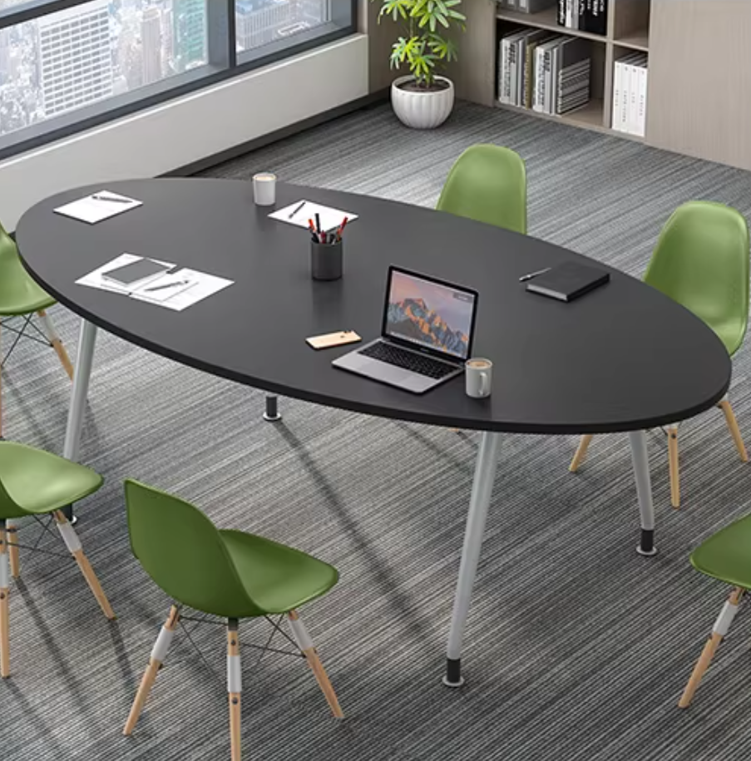
11 | 小会议室会议椅 | 5 | 张
12 | 固定柜（带门） | 6.4 | ㎡ | 依图纸，由家具供应商现场复尺后深化 | 18mm哑光白(绿)免漆板;台面板为同材料双层柜体板，厚36mm;层板、隔板18mm免漆板;背板5mm免漆板;含柜体板暗藏灯带部位铣槽、配套五金件、配套辅材等;满足甲方及设计要求，具体详见设计图纸 | 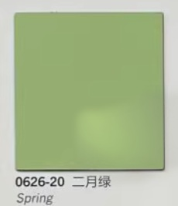
13 | 固定柜（不带门） | 2.9 | ㎡ | 依图纸，由家具供应商现场复尺后深化
14 |  |  |  |  |  |  | 合计 | 0

